Allocation OD 2019
Synthèse de l'allocation
des fonds levés pour l'obligation 2019
Répartition du montant total investi par catégorie d'actif
 |  |  |  |  |  |  |  | Détail de l'obligation
 |  |  |  |  |  |  |  | ISIN |  | FR0013426426
 |  |  |  |  |  |  |  | Format |  | Programme EMTN
 |  |  |  |  |  |  |  | Notation |  | Aa2 (Moody’s) / AA (S&P)
 |  |  |  |  |  |  |  | Montant |  | 500 M€
 |  |  |  |  |  |  |  | Date de l’opération |  | 2019-06-12
 |  |  |  |  |  |  |  | Date d’échéance |  | 2024-06-19
 |  |  |  |  |  |  |  | Coupon |  | 0,0 % annuel
 |  |  |  |  |  |  |  | Spread reoffer |  | OAT interpolée + 13 bps (OAT 0 % 25/03/2024 & OAT 0 % 25/03/2025)
 |  |  |  |  |  |  |  | Rendement reoffer |  | -0,263% annuel
 |  |  |  |  |  |  |  | Syndicat bancaire |  | BNPP, CACIB, HSBC, Natixis, SGCIB
 |  |  |  |  |  |  |  | Listing |  | Euronext Paris

Domaine | Sous-domaine | Typologie | Actifs (nombre) | Montants investis | Total des décaissements au 31/12/2022 | Flux décaissés en 2023 | Total des décaissements au 31/12/2023 | A décaisser au 31/12/2023 | Part moyenne du capital détenu par la CDC
Infrastructures de production d'énergie verte | Production d'électricité d'origine renouvelable | Eolien, Solaire photovoltaïque, Biomasse | 4 | 24.83 | 22.27 | 0.00 | 22.27 | 2.56 | 35% | ü
Immobilier vert | Bâtiments verts | Commercial, Tourisme, Tertiaire et Logement | 19 | 368.87 | 307.94 | 39.95 | 347.89 | 20.98 | 74% | ü
Réhabilitation de sites | Dépollution des sols | Tout type de sites | 1 | 40.00 | 32.00 | 0.00 | 32.00 | 8.00 | 16% | ü
Immobilier social | Soutien associatif | Lutte contre le mal-logement | 1 | 6.00 | 6.00 | 0.00 | 6.00 | 0.00 | 13% |  | ü
Economie Sociale et Solidaire | Economie Sociale et Solidaire | Toute entreprise de l'ESS | 1 | 24.50 | 22.48 | 0.00 | 22.48 | 2.02 | 34% |  | ü
Education et insertion professionnelle | Organisme de formation | Formation numérique et enseignement technique | 2 | 3.15 | 3.05 | 0.00 | 3.05 | 0.10 | 11% |  | ü
Infrastructures numériques | Accès au numérique | Réseaux d'initiative publique (RIP) | 2 | 90.64 | 69.94 | 22.64 | 78.16 | 12.47 | 32% |  | ü
Santé et médico-social | Accompagnement du vieillissement de la population | Résidences Services Seniors (RSS) | 10 | 38.15 | 34.73 | 1.40 | 36.13 | 2.02 | 40% | ü | ü
Total |  |  | 40 | 596.14 | 498.40 | 63.99 | 547.98 | 48.16 | 43%
Montants au 31/12/2023 exprimés en millions d’euros.

Liste détaillée des projets adossés à l'obligation durable 2019
Domaine | Sous-domaine | Typologie | Descrpiption |  | Direction | Impact environnemental et climatique |  | Impact social et territorial |  | Etat d'avancement du projet | Lien site internet
Infrastructures de production d'énergie verte | Production d'électricité d'origine renouvelable | Éolien | Parc éolien à Brinay dans le Cher (18) - Partenariat avec JPEE pour le financement, la construction et l'exploitation du parc éolien de Coulanges à Brinay dans le Cher, composé de 6 éoliennes de 3 MW |  | Banque des territoires | 18 MW de puissance installée 37 10 MWh produits en 2022 18 148 tCO2eq évitées en 2022 |  | 16 693 personnes alimentées en 2022 en électricité d'origine renouvelable (hors chauffage) |  | En exploitation
 | Production d'électricité d'origine renouvelable | Éolien | Parc éolien de Migré en Charente Maritime (17) - Développement d'un parc éolien de 5 éoliennes avec FOYE ENERGIES |  | Banque des territoires | 10,25 MW de puissance installée 19 325 MWh produits en 2022 5 798 tCO2eq évitées en 2022 |  | 11 000 personnes alimentées en 2022 en électricité d'origine renouvelable (hors chauffage) |  | En exploitation
 | Production d'électricité d'origine renouvelable | Solaire photovoltaïque | Centrale photovoltaique de Saint Eusèbe en Saône-et-Loire (71) - Développement d'une centrale photovoltaique avec BELECTRIV PV 6 |  | Banque des territoires | 10,1 MW de puissance installée 12 712 MWh produits en 2022 6 217 tCO2eq évitées en 2022 |  | 5 719 personnes alimentées en 2022 en électricité d'origine renouvelable (hors chauffage) |  | En exploitation
 | Production d'électricité et de chaleur d'origine renouvelable | Biomasse | Centrale de cogénération biomasse FICA HCPI à Bazancourt (51) - Unité de production de HPCI® Black Pellets, biocombustible, combinée à une unité de cogénération biomasse. Cette centrale fournira l’électricité verte à Enedis et de la vapeur à un industriel de la zone |  | Banque des territoires | 90 GWh d'électricité produits par an 130GWH d'énergie thermique produits par an sous forme de vapeur et d'eau chaude 12 MW de puissance installée |  | 30 000 habitants alimentés en électricité d'origine renouvelable (hors chauffage) 130 000 habitants chauffés d'origine renouvelable |  | En exploitation
Immobilier vert | Bâtiments verts | Tertiaire (construction neuve) | Citevolia à Fleury les Aubrais (45) - Immeuble de bureaux de 6 820m², siège de la CCI du Loiret |  | Banque des territoires | HQE niveau Exceptionnel (HQE Effinergie +) Eau pluviale récupérée pour l'alimentation des sanitaires / locaux ménage / arrosage Charte chantier vert |  | Requalification de la zone André Dessaux |  | Livré
 | Bâtiments verts | Tertiaire (construction neuve) | IntenCity à Grenoble (38) - Campus tertiaire de Schneider Electric à Grenoble |  | Banque des territoires | LEED Platinium / BEPOS 4 500 m² de panneaux photovoltaïques 2 éoliennes en toiture récupération des eaux grises |  | 1350 collaborateurs |  | Livré
 | Bâtiments verts | Tertiaire (construction neuve) | Lillenium bureaux et Centre Commercial à Lille (59) - Ensemble mixte (commerces, bureaux, hôtels) de plus de 60 000 m² dont 4 240 m² de bureaux. |  | Banque des territoires | BREEAM niveau Very Good |  | Création de 2 000 emplois grâce à l’implantation d’entreprises majeures |  | Livré
 | Bâtiments verts | Tertiaire (construction neuve) | Le Cube Numérique à Alixan (26) - Bâtiment de bureaux de 3700m² sur 4 niveaux, situé dans la zone Rovaltain d’Alixan |  | Banque des territoires | Effinergie BEPOS |  | 14 entreprises dans ce bâtiment |  | Livré
 | Bâtiments verts | Tertiaire (construction neuve) | Arteparc Lille-Lesquin (59) - Immobilier d’entreprise - 1er parc tertiaire de 3ème génération de la région Hauts de France |  | Banque des territoires | NF Bâtiment tertiaire label HPE Effinergie BEPOS + Effinergie + ou Bepos Effinergie |  | 45 000 m² de bureaux |  | Livré
 | Bâtiments verts | Tertiaire (construction neuve) | La Duchère à Lyon (69) -Des espaces publics sont créés ou réaménagés avec une grande attention portée aux espaces naturels, à la biodiversité et à l’ouverture du quartier sur son environnement. 10000 m² de bureaux ainsi que 8 750 m² de locaux commerciaux construits |  | Banque des territoires | BREEAM niveau Very Good |  | Datant des années 60, la cité HLM de La Duchère était devenue le quartier le plus pauvre et le moins attractif de Lyon, marqué par une quasi absence d’activité économique. Le projet s'inscrit dans un objectif de modernisation et de redynamisation du quartier. |  | Livré
 | Bâtiments verts | Tertiaire (construction neuve) | Bureaux neufs Le Racine Strasbourg (67) - 8 500 m² de bureaux neufs répartis en 3 bâtiments |  | Banque des territoires | BREEAM niveau Very Good |  | Implantation en Zone Franche Urbaine et en Quartier Prioritaire de la Politique de la Ville |  | Livré
 | Bâtiments verts | Tertiaire (construction neuve) | Le Flyer à Lyon (69) - Bâtiment tertiaire accessible et ouvert sur son quartier, qui s'articule autour de deux axes structurant : la santé et l’économie |  | Banque des territoires | BREEAM niveau Excellent BBC Effinergie 2017 |  | Contribuer au renouveau du quartier en proposant une mixité sociale et des services accessibles à tous : une maison de santé, des bureaux classés ERP dédiés aux entreprises de l'ESS |  | Livré
Immobilier vert | Bâtiments verts | Tertiaire (construction neuve) | Campus Arteparc Sophia à Biot (06) - Le Campus Arteparc Sophia, d’une superficie de 16 500 m² accueille 3 bâtiments en R+2, certifiés HQE 9 étoiles, d'environ 6 500 m² |  | Banque des territoires | Certification HQE 9 étoiles Excellent Bâtiment A et B : BBC EFFINERGIE 2017 E2 C1 / Bâtiment C : BEPOS EFFINERGIE 2017 E3 C1 |  | Plus de 50 ETP directs et indirects soutenus pendant la phase de construction |  | Livré
 | Bâtiments verts | Tertiaire (construction neuve) | Quai des Caps Ilot Cap Leeuwin à Bordeaux (33) - Immobilier d’entreprise |  | Banque des territoires | BREEAM niveau Very Good |  | 124 logements |  | Livré
...

Allocation OD 2020
Synthèse de l'allocation
des fonds levés pour l'obligation 2020
Répartition du montant total investi par catégorie d'actif
 |  |  |  |  |  |  |  | Détail de l'obligation
 |  |  |  |  |  |  |  | ISIN |  | FR0013534443
 |  |  |  |  |  |  |  | Format |  | Programme EMTN
 |  |  |  |  |  |  |  | Notation |  | Aa2 (Moody’s) / AA (S&P)
 |  |  |  |  |  |  |  | Montant |  | 500 M€
 |  |  |  |  |  |  |  | Date de l’opération |  | 2020-09-08
 |  |  |  |  |  |  |  | Date d’échéance |  | 2025-09-15
 |  |  |  |  |  |  |  | Coupon |  | 0,01 % annuel
 |  |  |  |  |  |  |  | Spread reoffer |  | OAT interpolée + 18 bps (OAT 0,5 % 25/05/2025 & OAT 1 % 25/11/2025)
 |  |  |  |  |  |  |  | Rendement reoffer |  | -0.403%
 |  |  |  |  |  |  |  | Syndicat bancaire |  | CACIB, HSBC, SGCIB, JPM, BOFA, LBP
 |  |  |  |  |  |  |  | Listing |  | Euronext Paris

Domaine | Sous-domaine | Typologie | Actifs (nombre) | Montants investis | Total des décaissements au 31/12/2022 | Flux décaissés en 2023 | Total des décaissements au 31/12/2023 | A décaisser au 31/12/2023 | Part moyenne du capital détenu par la CDC
Infrastructures de production d'énergie verte | Production d'électricité d'origine renouvelable | Eolien | 2 | 44.56 | 43.62 | 0.14 | 43.76 | 0.80 | 49% | ü
Immobilier vert | Bâtiments verts | Tourisme et Tertiaire | 6 | 388.39 | 377.46 | 8.99 | 386.45 | 1.94 | 74% | ü
Transport et mobilité durable | Infrastructures et services de mobilité durable | Matériel roulant propre et infrastructures d'avitaillement | 2 | 25.13 | 12.26 | 4.43 | 16.69 | 8.44 | 25% | ü
Infrastructures numériques (Data center vert) | Centre de données éco-efficients | Datacenter territoriaux | 3 | 8.42 | 5.15 | 2.09 | 7.23 | 1.19 | 37% | ü
Infrastructures numériques (Accès au numérique) | Accès au numérique | Réseaux d'initiative publique (RIP) | 3 | 41.27 | 20.19 | 20.93 | 41.13 | 0.14 | 28% |  | ü
Santé et médico-social | Accompagnement du vieillissement de la population | Résidences Services Seniors (RSS) et collocations séniors | 3 | 16.20 | 14.73 | 0.00 | 14.73 | 1.47 | 44% | ü | ü
Total |  |  | 19 | 523.96 | 473.40 | 36.58 | 509.98 | 13.98 | 41%

Montants au 31/12/2023 exprimés en millions d’euros.
...

Allocation OD 2021
Synthèse de l'allocation
des fonds levés pour l'obligation 2021
Répartition du montant total investi par catégorie d'actif
 |  |  |  |  |  |  |  | Détail de l'obligation
 |  |  |  |  |  |  |  | ISIN |  | FR0014003RL9
 |  |  |  |  |  |  |  | Format |  | Programme EMTN
 |  |  |  |  |  |  |  | Notation |  | Aa2 (Moody’s) / AA (S&P)
 |  |  |  |  |  |  |  | Montant |  | 500 M€
 |  |  |  |  |  |  |  | Date de l’opération |  | 2021-05-25
 |  |  |  |  |  |  |  | Date d’échéance |  | 2026-06-01
 |  |  |  |  |  |  |  | Coupon |  | 0,01 % annuel
 |  |  |  |  |  |  |  | Spread reoffer |  | OAT interpolée + 13 bps (OAT 0% 25/02/2026 & OAT 0,25% 25/11/2026)
 |  |  |  |  |  |  |  | Rendement reoffer |  | -0.234%
 |  |  |  |  |  |  |  | Syndicat bancaire |  | BNPP, DB, LBP, SG
 |  |  |  |  |  |  |  | Listing |  | Euronext Paris

Domaine | Sous-domaine | Typologie | Actifs (nombre) | Montants investis | Total des décaissements au 31/12/2022 | Flux décaissés en 2023 | Total des décaissements au 31/12/2023 | A décaisser au 31/12/2023 | Part moyenne du capital détenu par la CDC
Infrastructures de production d'énergie verte | Production d'électricité d'origine renouvelable | Eolien, Solaire photovoltaïque, Biomasse | 7 | 17.35 | 13.01 | 2.42 | 15.43 | 1.92 | 42% | ü
Immobilier vert | Bâtiments verts | Tourisme et Tertiaire | 6 | 306.71 | 259.34 | 19.16 | 278.50 | 28.22 | 75% | ü
Transport et mobilité durable | Infrastructures et services de mobilité durable | Matériel roulant propre et infrastructures d'avitaillement | 4 | 9.60 | 6.12 | 3.31 | 9.43 | 0.18 | 20% | ü
Infrastructures numériques | Accès au numérique | Réseaux d'initiative publique (RIP) | 5 | 162.90 | 137.56 | 10.92 | 148.48 | 14.42 | 33% |  | ü
Economie Sociale et Solidaire | Economie Sociale et Solidaire | Insertion, revitalisation des zones rurales | 2 | 2.09 | 2.09 | 0.00 | 2.09 | 0.00 | 6% |  | ü
Santé et médico-social | Accompagnement du vieillissement de la population | Colocation senior, services en EHPAD | 2 | 9.02 | 8.62 | 0.00 | 8.62 | 0.40 | 31% |  | ü
 | Accompagnement du vieillissement de la population | Résidences Services Seniors (RSS) | 1 | 10.31 | 9.60 | 0.71 | 10.31 | 0.00 | 49% | ü | ü
Total |  |  | 27 | 517.99 | 436.35 | 36.51 | 472.85 | 45.14 | 37%
...

Allocation OD 2022
Synthèse de l'allocation
des fonds levés pour l'obligation 2022
Répartition du montant total investi par catégorie d'actif
 |  |  |  |  |  |  |  | Détail de l'obligation
 |  |  |  |  |  |  |  | ISIN |  | FR001400DCH4
 |  |  |  |  |  |  |  | Format |  | Programme EMTN
 |  |  |  |  |  |  |  | Notation |  | Aa2 (Moody’s) / AA (S&P)
 |  |  |  |  |  |  |  | Montant |  | 500 M€
 |  |  |  |  |  |  |  | Date de l’opération |  | 2022-10-12
 |  |  |  |  |  |  |  | Date d’échéance |  | 2027-11-25
 |  |  |  |  |  |  |  | Coupon |  | 3,00% annuel
 |  |  |  |  |  |  |  | Spread reoffer |  | OAT interpolée + 57 bps ( OAT 0% 25/02/2027 & OAT 0,75% 25/02/2028 )
 |  |  |  |  |  |  |  | Rendement reoffer |  | 3.053 %
 |  |  |  |  |  |  |  | Syndicat bancaire |  | CACIB, JPM, LBP, Natixis, NM NV, SG
 |  |  |  |  |  |  |  | Listing |  | Euronext Paris

Domaine | Sous-domaine | Typologie | Actifs (nombre) | Montants investis | Total des décaissements au 31/12/2022 | Flux décaissés en 2023 | Total des décaissements au 31/12/2023 | A décaisser au 31/12/2023 | Part moyenne du capital détenu par la CDC
Infrastructures de production d'énergie verte | Production d'électricité d'origine renouvelable | Eolien, Solaire photovoltaïque | 3 | 136.87 | 33.75 | 1.34 | 35.09 | 101.78 | 46% | ü | ü
Immobilier vert | Bâtiments verts | Résidentiel, Tertiaire | 3 | 147.34 | 104.26 | 27.47 | 131.73 | 15.61 | 99% | ü | ü
Transport et mobilité durable | Infrastructures et services de mobilité durable | Matériel roulant propre et infrastructures d'avitaillement | 5 | 73.07 | 28.68 | 18.45 | 47.13 | 25.94 | 58% | ü | ü
Réhabilitation de sites | Dépollution des sols | Tout type de sites | 1 | 75.00 | 38.77 | 10.10 | 48.86 | 26.14 | 25% |  | ü
Transition alimentaire | Transition alimentaire | Agriculture biologique, économie circulaire, zéro-déchet | 3 | 1.77 | 1.77 | 0.00 | 1.77 | 0.00 | 33% |  | ü
Infrastructures numériques | Accès au numérique | Réseaux d'initiative publique (RIP) | 6 | 120.65 | 110.35 | 0.00 | 113.47 | 7.17 | 33% |  |  | ü
Santé et médico-social | Accompagnement du vieillissement de la population | Résidences Services Seniors (RSS) | 3 | 17.05 | 4.56 | 4.46 | 9.02 | 8.04 | 49% |  |  | ü
Education et insertion professionnelle | Accès à la formation | Education et insertion professionnelle | 2 | 1.90 | 1.80 | 0.10 | 1.90 | 0.00 | 10% |  |  | ü
Economie Sociale et Solidaire | Logement social | Immobilier social | 1 | 5.00 | 2.00 | 3.00 | 5.00 | 0.00 | 18% |  |  | ü
...

Allocation OD 2023-1
Synthèse de l'allocation
des fonds levés pour l'obligation 2023-1 (mai 2023)
Répartition du montant total investi par catégorie d'actif
 |  |  |  |  |  |  |  | Détail de l'obligation
 |  |  |  |  |  |  |  | ISIN |  | FR001400I3M4
 |  |  |  |  |  |  |  | Format |  | Programme EMTN
 |  |  |  |  |  |  |  | Notation |  | Aa2 (Moody’s) / AA (S&P)
 |  |  |  |  |  |  |  | Montant |  | 500 M€
 |  |  |  |  |  |  |  | Date de l’opération |  | 2023-05-23
 |  |  |  |  |  |  |  | Date d’échéance |  | 2028-05-25
 |  |  |  |  |  |  |  | Coupon |  | 3,00% annuel
 |  |  |  |  |  |  |  | Spread reoffer |  | OAT 25/05/2028 +27 bps
 |  |  |  |  |  |  |  | Rendement reoffer |  | 3.102%
 |  |  |  |  |  |  |  | Syndicat bancaire |  | BNP,CACIB, DB, JPM, LBP
 |  |  |  |  |  |  |  | Listing |  | Euronext Paris

Domaine | Sous-domaine | Typologie | Actifs (nombre) | Montants investis | Total des décaissements au 31/12/2022 | Flux décaissés en 2023 | Total des décaissements au 31/12/2023 | A décaisser au 31/12/2023 | Part moyenne du capital détenu par la CDC
Infrastructures de production d'énergie verte | Production d'électricité d'origine renouvelable | Eolien, Solaire | 2 | 23.00 | 7.15 | 2.04 | 9.19 | 13.81 | 44% | ü | ü
Immobilier vert | Bâtiments verts | Immobilier tertiaire (bureaux), Résidentiel, Construction neuve - Logements | 4 | 127.57 | 58.82 | 6.89 | 65.72 | 61.85 | 45% | ü | ü
Transport et mobilité durable | Infrastructures et services de mobilité durable | Matériel roulant propre et infrastructures d'avitaillement | 2 | 170.00 | 45.51 | 2.02 | 30.57 | 139.43 | 100% | ü | ü
Réhabilitation de sites | Dépollution des sols | Redéveloppement de friches polluées | 1 | 50.00 | 0.22 | 1.78 | 2.00 | 48.00 | 25% |  | ü
Transition alimentaire | Transition alimentaire | Economie circulaire, zéro-déchet | 1 | 6.50 | 2.29 | 0.68 | 2.97 | 3.53 | 11% |  | ü
Infrastructures numériques | Accès au numérique | Réseaux d'initiative publique (RIP) | 3 | 131.43 | 123.62 | 0.00 | 123.62 | 7.81 | 17% |  |  | ü
Santé et médico-social | Accompagnement du vieillissement de la population | Résidences Services Seniors (RSS) | 1 | 9.46 | 7.14 | 1.61 | 8.75 | 0.71 | 49% |  |  | ü
Economie Sociale et Solidaire | Economie Sociale et Solidaire | ESS | 1 | 21.28 | 10.84 | 4.56 | 15.40 | 5.88 | 15% |  |  | ü
Total |  |  | 15 | 539.24 | 255.59 | 19.57 | 258.21 | 281.03 | 41%
...

Allocation OD 2023-2
Synthèse de l'allocation
des fonds levés pour l'obligation 2023-2 (octobre)
Répartition du montant total investi par catégorie d'actif
 |  |  |  |  |  |  |  | Détail de l'obligation
 |  |  |  |  |  |  |  | ISIN |  | FR001400LFC1
 |  |  |  |  |  |  |  | Format |  | Programme EMTN
 |  |  |  |  |  |  |  | Notation |  | Aa2 (Moody’s) / AA (S&P)
 |  |  |  |  |  |  |  | Montant |  | 500 M€
 |  |  |  |  |  |  |  | Date de l’opération |  | 2023-10-11
 |  |  |  |  |  |  |  | Date d’échéance |  | 2030-11-25
 |  |  |  |  |  |  |  | Coupon |  | 3,375% annuel
 |  |  |  |  |  |  |  | Spread reoffer |  | OAT 25/11/2030 +28 bps
 |  |  |  |  |  |  |  | Rendement reoffer |  | 3.387%
 |  |  |  |  |  |  |  | Syndicat bancaire |  | Barclays, CACIB, Commerzbank AG, LBP, Natixis
 |  |  |  |  |  |  |  | Listing |  | Euronext Paris

Domaine | Sous-domaine | Typologie | Actifs/Offres de prêt (nombre) | Montants investis | Total des décaissements au 30/06/2023 | Flux décaissés/ ou amortis au S2 2023 | Total des décaissements au 31/12/2023 | A décaisser au 31/12/2023 | Part moyenne du capital détenu par la CDC
Immobilier vert | Bâtiments verts | Résidentiel, Tertiaire | 3 | 127.60 | 86.24 | 4.30 | 90.54 | 37.07 | 46% | ü | ü
Infrastructures numériques | Accès au numérique | Réseaux d'initiative publique (RIP) | 4 | 95.98 | 90.27 | 0.00 | 90.27 | 5.71 | 17% |  |  | ü
Immobilier social | Réhabilitation thermique des logements sociaux | Réhabilitation thermique des logements sociaux | 1 | 215.80 | 215.80 | -26.07 | 189.73 | 0.00 | 100% |  |  | ü
Immobilier social | Soutien à la construction des logements sociaux | Soutien à la construction des logements sociaux | 1 | 190.32 | 190.32 | -14.72 | 175.61 | 0.00 | 100% |  |  | ü
Santé et médico-social | Accompagnement du vieillissement de la population | Résidences Services Seniors (RSS) | 1 | 11.03 | 6.18 | 1.23 | 7.40 | 3.63 | 49% |  |  | ü
Total |  |  | 10 | 640.73 | 588.81 | -35.26 | 553.55 | 46.40 | 41%

Montants au 31/12/2023 exprimés en millions d’euros.

Liste détaillée des projets adossés à l'obligation durable d'octobre 2023
...

Synthèse allocation
Synthèse de l'allocation
des fonds levés

Détail des 6 obligations durables en circulation
Année | OD 2019 |  | OD 2020 |  | OD 2021 |  | OD 2022 |  | OD 2023-1 (mai) |  | OD 2023-2 (octobre)
ISIN | FR0013426426 |  | FR0013534443 |  | FR0014003RL9 |  | FR001400DCH4 |  | FR001400I3M4 |  | FR001400LFC1
Format | Programme EMTN |  | Programme EMTN |  | Programme EMTN |  | Programme EMTN |  | Programme EMTN |  | Programme EMTN
Notation | Aa2 (Moody’s) / AA (S&P) |  | Aa2 (Moody’s) / AA (S&P) |  | Aa2 (Moody’s) / AA (S&P) |  | Aa2 (Moody’s) / AA (S&P) |  | Aa2 (Moody’s) / AA (S&P) |  | Aa2 (Moody’s) / AA (S&P)
Montant | 500 M€ |  | 500 M€ |  | 500 M€ |  | 500 M€ |  | 500 M€ |  | 500 M€
Date de l’opération | 2019-06-12 |  | 2020-09-08 |  | 2021-05-25 |  | 2022-10-12 |  | 2023-05-23 |  | 2023-10-11
Date d’échéance | 2024-06-19 |  | 2025-09-15 |  | 2026-06-01 |  | 2027-11-25 |  | 2028-05-25 |  | 2030-11-25
Coupon annuel | 0,00% annuel |  | 0,01% annuel |  | 0,01% annuel |  | 3,00% annuel |  | 3,00% annuel |  | 3,375% annuel
Spread reoffer | OAT interpolée + 13 bps (OAT 0 % 25/03/2024 & OAT 0 % 25/03/2025) |  | OAT interpolée + 18 bps (OAT 0,5 % 25/05/2025 & OAT 1 % 25/11/2025) |  | OAT interpolée + 13 bps (OAT 0% 25/02/2026 & OAT 0,25% 25/11/2026) |  | OAT interpolée + 57 bps (OAT 0% 25/02/2027 & OAT 0,75% 25/02/2028) |  | OAT 25/05/2028 +27 bps |  | OAT 25/11/2030 +28 bps
Rendement reoffer | -0.263% |  | -0.403% |  | -0.234% |  | 3.053% |  | 3.102% |  | 3.387%
Syndicat bancaire | BNPP, CACIB, HSBC, Natixis, SGCIB |  | CACIB, HSBC, SGCIB, JPM, BOFA, LBP |  | BNPP, DB, LBP, SG |  | CACIB, JPM, LBP, Natixis, NM NV, SG |  | BNP,CACIB, DB, JPM, LBP |  | Barclays, CACIB, Commerzbank AG, LBP, Natixis

 |  |  |  |  |  |  |  |  | ü
Domaine | Direction | Actifs/Portefeuille de prêt (nombre) | Montants investis | Total des décaissements au 31/12/2022 | Flux décaissés/ ou amortis en 2023 | Total des décaissements au 31/12/2023 | A décaisser au 31/12/2023 | Part moyenne du capital détenu par la CDC
Infrastructures de production d'énergie verte | Banque des territoires | 18 | 246.60 | 119.80 | 5.93 | 125.73 | 120.88 | 48% | 18 | 0
 |  |  |  | 1,194.06 | 106.76 | 1,300.81 | 165.67 | 72% | 41 | 0
138
projets soit
3,4 Md€
investis
 |  |  |  | 92.57 | 28.20 | 103.82 | 173.98 | 79% | 13 | 0
 |  |  |  | 70.99 | 11.88 | 82.86 | 82.14 | 23% | 3 | 0
 |  |  |  | 4.07 | 0.68 | 4.75 | 3.53 | 16% | 4 | 0
 |  |  |  | 5.15 | 2.09 | 7.23 | 1.19 | 37% | 3 | 0
 |  |  |  | 551.93 | 54.49 | 595.13 | 47.73 | 27% | 0 | 23
 |  |  |  | 412.12 | -40.79 | 371.34 | 0.00 | 99% | 0 | 3
 |  |  |  | 4.86 | 0.10 | 4.96 | 0.10 | 11% | 0 | 4
 |  |  |  | 85.55 | 9.41 | 94.96 | 16.27 | 44% | 14 | 21
Economie Sociale et Solidaire | Banque des territoires | 5 | 52.88 | 37.41 | 7.56 | 44.97 | 7.90 | 24% | 0 | 5
Total |  | 138 | 3,396.73 | 2,578.49 | 186.30 | 2,736.55 | 619.39 | 61% | 96 | 56
Répartition du montant total investi par catégorie d'actif
Montants au 31/12/2023 exprimés en millions d’euros.

Infrastructures de production d'énergie verte | 246604852.79
Immobilier vert | 1466481037.78
Transport et mobilité durable | 277804033.87
Réhabilitation de sites | 165000000.00
Transition alimentaire | 8272498.79
Centres de données éco-efficients | 8424700.00
Accès au numérique | 642858541.17
Immobilier social | 412121959.78
Education et insertion professionnelle | 5053935.88
Santé et médico social | 111228829.70
Economie Sociale et Solidaire | 52876259.48
 |  | projets sociaux | 1,224.14
 |  | projets verts | 2,172.59

Contribution aux ODD
Objectifs de développement durable ciblés
par catégorie d'actif
 |  |  |  |  |  |  |  |  | ODD prioritaire |  | ODD significatif

 | 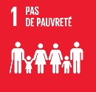 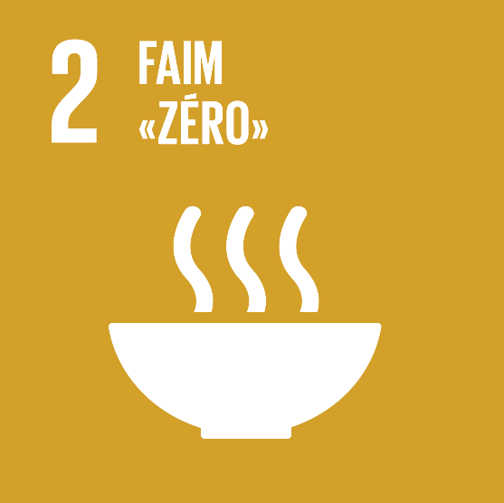 ODD 1 | ODD 2 | 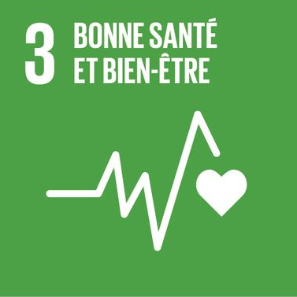 ODD 3 | ODD 4 | 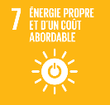 ODD 7 | 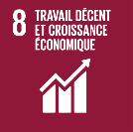 ODD 8 | ODD 9 | 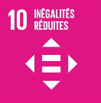 ODD 10 | 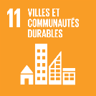 ODD 11 | 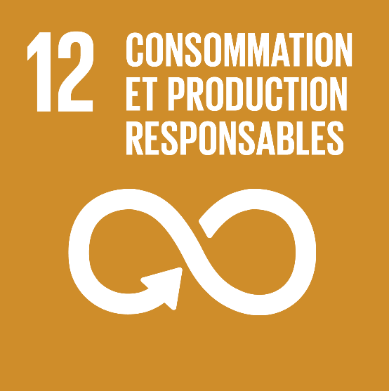 ODD 12 | 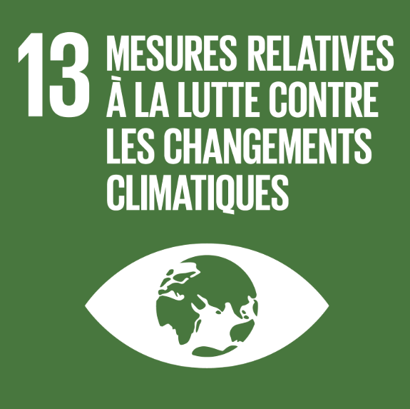 ODD 13 | 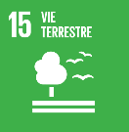 ODD 15
Montants investis | 465.0 | 8.3 | 111.2 | 5.1 | 1,713.1 | 1,213.1 | 929.1 | 1,304.8 | 1,750.3 | 8.3 | 1,713.1 | 173.3
Infrastructures de production d'énergie verte |  |  |  |  | 1 |  |  |  |  |  | 1
Immobilier vert |  |  |  |  | 1 |  |  |  | 1 |  | 1
Transport et mobilité durable |  |  |  |  |  |  | 1 |  |  | 1
Réhabilitation de sites |  |  |  |  |  |  |  |  |  |  |  | 1
Transition alimentaire |  | 1 |  |  |  |  |  |  |  | 1 |  | 1
Centres de données éco-efficients |  |  |  |  |  |  | 1
Accès au numérique |  |  |  |  |  | 1 | 1 |  | 1
Immobilier social | 1 |  |  |  |  |  |  | 1 | 1
...

